00
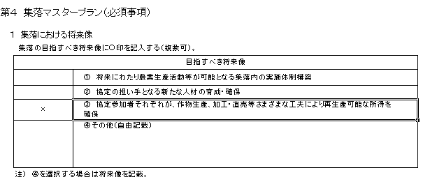
 | 本ファイルは、協定書作成作業を極力簡略に行えるよう、「クリックによる選択」「数値入力の箇所と印刷箇所を分離」などの設定をしています。直接入力したい場合は、以下のとおり操作をすると直接入力することができますので、地域の実情に応じ、入力していただいたいと思います。

 | また、記載内容については、欄外の説明及び本ファイルと合わせて送付している記載イメージを参照して下さい。

 | 入力方法、入力内容等の作成に当たっての疑問だけでなく、制度の内容、要件、目標設定の考え方など、どのような内容でも構いませんので、ご不明な点等がありましたら、下記までご遠慮なくお問い合わせ下さい。

 | 農林水産省 農村振興局 農村政策部 中山間地域振興課 ＴＥＬ：03-3501-8359（直通） ＦＡＸ：03-3592-1482 メールアドレス：hiroyuki_takaishi@nm.maff.go.jp

③「データの入力規則」を選択
【直接入力する場合の操作方法】
方法１
① 入力先のセルを選択し、「データの入力規則」を選択する。
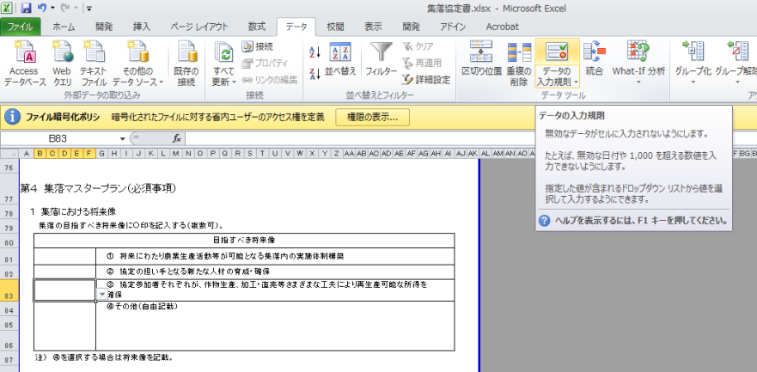
②「データ」を選択

①入力先のセルを選択

② 「すべての値」を選択し、「ＯＫ」を選択する。
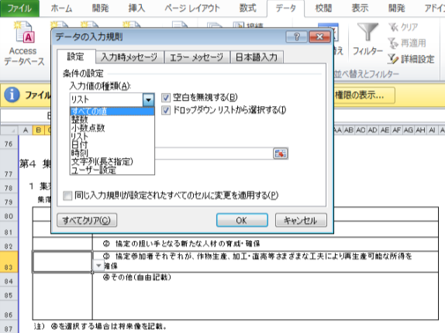

「すべての値」を選択

「ＯＫ」を選択

③ 直接入力することができる。
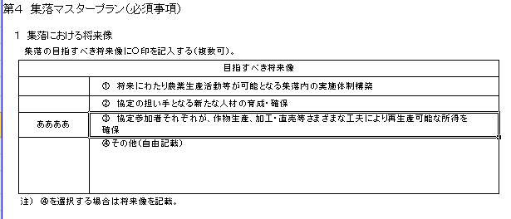

方法２
① 欄外のセルを選択
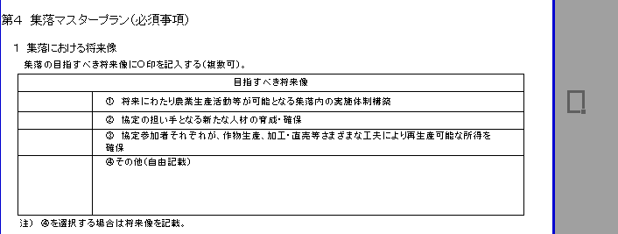
欄外のセルを選択

欄外のセルに必要事項を入力
② ①で選択したセルに直接入力する。
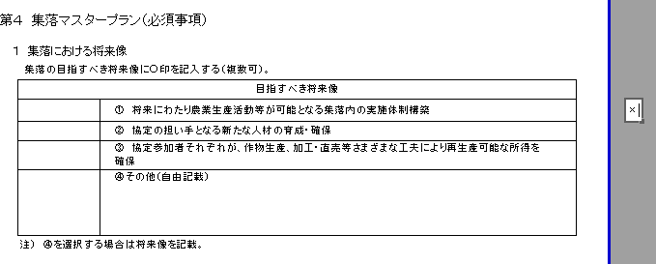

③ ②で入力したセルを選択し、右クリックを行い、セルをコピーする。
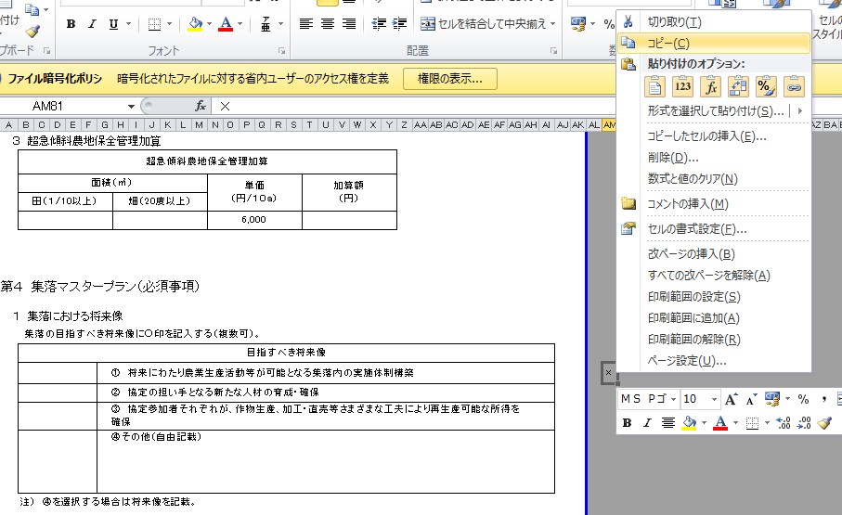

②「コピー」を選択

①入力したセルを選択し、
右クリックを行う。

④ 入力先のセルを選択し、右クリックし③でコピーしたものを貼り付ける。
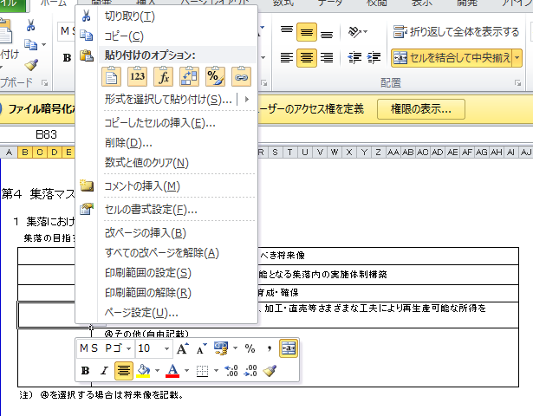
②「貼り付け」を選択する。

①入力先のセルを選択し、
右クリックを行う。

⑤ 直接入力したものが貼り付けられる。

02
 |  |  |  |  |  |  |  |  |  |  |  | ○ | 27 | 1 | 1
多面的機能発揮促進事業に関する計画 |  |  |  |  |  |  |  |  |  |  |  |  | 28 | 2 | 2
 |  |  |  |  |  |  |  |  |  |  |  |  | 29 | 3 | 3
 |  |  |  |  |  |  |  |  |  |  |  |  | 30 | 4 | 4
 |  |  |  |  |  | 令和 | 年 |  | 月 |  | 日 |  | 31 | 5 | 5
 |  |  |  |  |  |  |  |  |  |  |  |  |  | 6 | 6
 |  |  |  |  |  |  |  |  |  |  |  |  |  | 7 | 7
 |  |  |  |  |  |  |  | 集落協定 |  |  |  |  |  | 8 | 8
 |  |  |  |  | 代表者の氏名 |  |  |  |  | 印 |  |  |  | 9 | 9
 |  |  |  |  |  |  |  |  |  |  |  |  |  | 10 | 10
「現況」、「目標」には、地域の現状を踏まえてなぜ、多面的機能発揮促進事業（多面支払、中山間支払、環境支払）に取り組もうとしているのか。それによって地域をどのような状態にしたいのか、端的に何を目指すのかを記載頂きたい。
 |  |  |  |  |  |  |  |  |  |  |  |  |  | 11 | 11
１ 多面的機能発揮促進事業の目標 |  |  |  |  |  |  |  |  |  |  |  |  |  | 12 | 12
１．現況 |  |  |  |  |  |  |  |  |  |  |  |  |  |  | 13
 |  |  |  |  |  |  |  |  |  |  |  |  |  |  | 14
 |  |  |  |  |  |  |  |  |  |  |  |  |  |  | 15
 |  |  |  |  |  |  |  |  |  |  |  |  |  |  | 16
 |  |  |  |  |  |  |  |  |  |  |  |  |  |  | 17
２．目標 |  |  |  |  |  |  |  |  |  |  |  |  |  |  | 18
 |  |  |  |  |  |  |  |  |  |  |  |  |  |  | 19
 |  |  |  |  |  |  |  |  |  |  |  |  |  |  | 20
 |  |  |  |  |  |  |  |  |  |  |  |  |  |  | 21
 |  |  |  |  |  |  |  |  |  |  |  |  |  |  | 22
２ 多面的機能発揮促進事業の内容 |  |  |  |  |  |  |  |  |  |  |  |  |  |  | 23
(1) 多面的機能発揮促進事業の種類及び実施区域 |  |  |  |  |  |  |  |  |  |  |  |  |  |  | 24
① 種類（実施するものに○を付すこと。） |  |  |  |  |  |  |  |  |  |  |  |  |  |  | 25
 | １号事業（多面的機能支払交付金） |  |  |  |  |  |  |  |  |  |  |  |  |  | 26
 |  |  |  | 農業の有する多面的機能の発揮の促進に関する法律（平成26年法律第78号。以下「法」という。）第３条第３項第１号イに掲げる施設の維持その他の主として当該施設の機能の保持を図る活動（以下「イの活動」という。） （農地維持支払交付金） |  |  |  |  |  |  |  |  |  |  | 27
 |  |  |  | 法第３条第３項第１号ロに掲げる施設の改良その他の主として当該施設の機能の増進を図る活動（以下「ロの活動」という。） （資源向上支払交付金） |  |  |  |  |  |  |  |  |  |  | 28
 | ○ |  | ２号事業（中山間等地域等直接支払交付金） |  |  |  |  |  |  |  |  |  |  |  | 29
 |  |  | ３号事業（環境保全型農業直接支払交付金） |  |  |  |  |  |  |  |  |  |  |  | 30
 |  |  | ４号事業 （その他農業の有する多面的機能の発揮の促進に資する事業） |  |  |  |  |  |  |  |  |  |  |  | 31

② 実施区域
 |  | 別添の中山間地域等直接支払交付金に係る集落協定（以下「集落協定」という。）「（別添１）実施区域位置図」のとおり。

(2) 活動の内容等
②２号事業
1) 農業生産活動の内容
・ 集落協定「第３ 協定対象となる農用地」に記載のとおり。

2) 農業生産活動の継続的な実施を推進するための活動
・ 集落協定「第４ 集落マスタープラン」、「第５ 農業生産活動等として取り組むべき 事項」、「第８ 農業生産活動等の体制整備として取り組むべき事項」及び「第９ 加算 措置適用のために取り組むべき事項」に記載のとおり。

３ 多面的機能発揮促進事業の実施期間
・ 集落協定「Ⅰ．地区の概要」の「１．活動期間」のとおり。

４ 農業者団体等の構成員に係る事項
・ 集落協定「（別添２）構成員一覧」に記載のとおり。

04
Ⅰ 地区の概要 |  |  |  |  |  |  |  |  |  |  |  |  |  |  |  |  |  |  |  |  |  |  |  |  |  |  | ○ | 27 | 1 | - | -
 | ※ 以下、（多面的機能支払、中山間地域等直接支払、環境保全型農業直接支払）をそれ ぞれ（多面支払、中山間直払、環境直払）と一部で表示 |  |  |  |  |  |  |  |  |  |  |  |  |  |  |  |  |  |  |  |  |  |  |  |  |  |  | 28 | 2 | 1/100～1/20 | 8～15度
１．活動期間 |  |  |  |  |  |  |  |  |  |  |  |  |  |  |  |  |  |  |  |  |  |  |  |  |  |  |  | 29 | 3 | 1/20～ | 15度～
 |  |  |  |  |  | 活動開始年度 （計画認定年度） |  |  |  | 活動終了年度 |  |  | 交付金の 交付年数 |  |  |  |  | 計画変更 |  |  |  |  | 計画変更 |  |  |  |  | 30 | 4 | 1/100～1/20 、1/20～ | 8度～15度、15度～
 |  |  | 農地維持支払 |  |  | 令和 |  | 年度 |  | 令和 |  | 年度 |  |  |  | 年 |  | 令和 |  |  | 年度 |  | 令和 |  | 年度 |  |  | 31 | 5
 | 資源 向上 支払 |  | 共同活動 |  |  | 令和 |  | 年度 |  | 令和 |  | 年度 |  |  |  | 年 |  | 令和 |  |  | 年度 |  | 令和 |  | 年度
 |  |  | 施設の長寿命化 |  |  | 令和 |  | 年度 |  | 令和 |  | 年度 |  |  |  | 年 |  | 令和 |  |  | 年度 |  | 令和 |  | 年度
 |  |  | 中山間地域等直接支払 |  |  | 令和 | 2 | 年度 |  | 令和 | 6 | 年度 | 5 |  |  | 年 |  | 令和 |  |  | 年度 |  | 令和 |  | 年度
 |  |  | 環境保全型農業直接支払 |  |  | 令和 |  | 年度 |  | 令和 |  | 年度 |  |  |  | 年 |  | 令和 |  |  | 年度 |  | 令和 |  | 年度

２．実施区域内の農用地、施設
 | 協定農用地面積 （集落の管理する農用地） |  |  |  |  |  |  |  |  |  |  |  |  |  |  |  |  |  |  | 遊休農地面積 |  |  |  | 年当たり交付金額上限
 |  |  |  | 田 |  | 畑 |  |  | 草地 |  |  | 採草放牧地 |  |  | 計
①「遊休農地面積」には、荒廃農地面積
②「年当たり交付金額上限」には、年当たりの交付金額
を記載願います。
 |  |  | 多面支払 |  | a |  |  | a |  |  | a |  |  | a | 0 |  |  |  | a |  |  |  | a |  |  | 円
 |  |  |  |  | a |  |  | a |  |  | a |  |  | a |  |  |  |  | a |  |  |  | a |  |  | 円
 |  |  | 中山間 直払 | 傾斜 |  | 傾斜 |  |  | 傾斜 |  |  | 傾斜
 | 農地面積 |  | 環境直払 |  |  |  |  |  |  |  |  |  |  |  |  |  |  |  |  |  |  |  | a |  |  | 円

 | 農業用施設 （多面支払） |  |  |  |  | 水路 |  |  |  |  | 農道 |  |  |  |  |  | ため池

 |  |  |  |  |  |  |  |  |  | km |  |  |  |  | km |  |  |  |  |  |  | 箇所
 |  |  | うち、資源向上支払（長寿命化）の対象施設 |  |  |  |  |  |  | km |  |  |  |  | km |  |  |  |  |  |  | 箇所

３．実施区域位置図
 | 別添１「実施区域位置図」のとおり

４．構成員一覧
 | 別添２「構成員一覧」のとおり

５．多面的機能支払と中山間地域等直接支払交付金との重複面積
 |  | 重複面積 （多面支払・中山間直払）
 |  |  |  |  | ａ
 |  | （注）多面支払の活動計画書及び中山間直払の集落協定に位置づけられている施設等については、多面支払 の活動組織により活動を実施し、また、多面支払の交付金を充てることとする。

２号様式
（別紙 |  | 1 |  | ） |  |  |  |  |  |  |  |  |  |  |  |  |  |  |  |  |  |  |  |  |  |  |  |  | ○ | 1
２号事業様式 |  |  |  |  |  |  |  |  |  |  |  |  |  |  |  |  |  |  |  |  |  |  |  |  |  |  |  |  |  | 2
（中山間地域等直接支払交付金） |  |  |  |  |  |  |  |  |  |  |  |  |  |  |  |  |  |  |  |  |  |  |  |  |  |  |  |  |  | 3
 |  |  |  |  |  |  |  |  |  |  |  |  |  |  |  |  |  |  |  |  |  |  |  |  |  |  |  |  |  | 4
第１ 集落協定の実施体制
１ 集落協定の管理体制
 | 役職名等 |  |  |  |  | 氏 名 |  |  |  |  |  |  |  |  |  | 役職名等 |  |  |  |  | 氏 名
 | 代表者
 | 書記担当
 | 会計担当
 | 共同機械担当
 | 土地改良施設担当
 | 法面点検担当

２ 水路・農道等の管理や集落内のとりまとめ等集落営農上の基幹的活動において中核的なリーダーとしての役割を 果たす担い手として指名する者
 | 氏名等 |  |  |  |  |  |  |  |  |  |  |  |  |  |  | 氏名等
 | 氏名等 |  |  |  |  |  |  |  |  |  |  |  |  |  |  | 氏名等

第２ 農用地の管理方法
以下の項目のうち該当項目に○印を記入
 | 該 当 |  |  |  |  | 内 容
 | (1) 農用地
 |  |  |  |  |  | ①耕作者が農作業を継続できなくなった場合には、速やかに農業委員会のあっせんを受ける。
 |  |  |  |  |  | ②農業公社が受託する。
 |  |  |  |  |  | ③集落協定参加者が協定内容に従って管理する。
水路・農道等の管理を多面的機能支払交付金で行う場合には、その旨をその他の欄に記載して下さい。
 |  |  |  |  |  | ④その他（ ）
 | (2) 水路・農道等
 |  |  |  |  |  | ①協定参加者全員で泥上げ、草刈りを行う。
 |  |  |  |  |  | ②集落申し合わせ事項により定期的な除草等の作業を行う。
協定の対象となる農用地の範囲は、こちらの表に記入願います。
 |  |  |  |  |  | ③その他（別途の規約）

第３ 協定の対象となる農用地

 |  |  |  |  |  |  |  |  |  |  |  |  |  |  |  |  |  |  |  |  |  |  |  |  |  |  |  |  |  |  | （基本分） |  |  |  |  |  |  |  |  |  |  |  |  |  |  |  |  |  |  | （単位：㎡）
 |  |  |  |  |  |  |  |  |  |  |  |  |  |  |  |  |  |  |  |  |  |  |  |  |  |  |  |  |  |  |  | 項目 | 協定農用地面積
 |  |  |  |  |  |  |  |  |  |  |  |  |  |  |  |  |  |  |  |  |  |  |  |  |  |  |  |  |  |  |  |  |  | 田 |  |  |  |  | 畑 |  |  |  | 草地 |  |  |  | 採草放牧地
 |  |  |  |  |  |  |  |  |  |  |  |  |  |  |  |  |  |  |  |  |  |  |  |  |  |  |  |  |  |  |  |  |  | 面積 | 傾斜等 | 単価 | 交付額 |  | 面積 | 傾斜等 | 単価 | 交付額 | 面積 | 傾斜等 | 単価 | 交付額 | 面積 | 傾斜等 | 単価 | 交付額
 |  |  |  |  |  |  |  |  |  |  |  |  |  |  |  |  |  |  |  |  |  |  |  |  |  |  |  |  |  |  |  | 協定全体

団地ごとに記載して下さい。
（加算措置に取り組む場合） |  |  |  |  |  |  |  |  |  |  |  |  |  |  |  |  |  |  |  |  |  |  |  |  |  |  |  |  |  |  |  | 面積計 | 0 | 0 |  |  | 0 |  | 0 |  |  | 0 | 0 |  |  | 0 | 0 |  |  | 0
 | １ 棚田地域振興活動加算
 | 棚田地域振興活動加算 |  |  |  |  |  |  |  |  |  |  |  |  |  |  |  |  |  |  |  |  |  |  |  |  |  |  |  |  |  |  |  |  |  |  |  |  | ※様式修正
 | 面積（㎡） |  |  |  |  |  |  |  | 単価 （円/10a) |  |  |  |  |  | 面積×単価 （円） |  |  |  |  |  |  |  | 加算額 （円）
 | 田 1/20以上 |  |  |  |  | 畑 15度以上

 |  |  |  |  |  |  |  |  | 10,000
 |  |  |  |  |  |  |  |  | 9,000
 | 注１）単価（円/10a）は、同一農用地に最初に適用される加算以外の加算については、1,000円を減じた額とする。 注２）面積×単価（円）は、面積（㎡）の千分の一の値に単価（円/10a）を乗じた額とする。

 | ２ 超急傾斜農地保全管理加算
 | 棚田地域振興活動加算
 | 面積（㎡） |  |  |  |  |  |  |  | 単価 （円/10a) |  |  |  |  |  | 面積×単価 （円） |  |  |  |  |  |  |  | 加算額 （円）
 | 田 1/10以上 |  |  |  |  | 畑 20度以上

 |  |  |  |  |  |  |  |  | 6,000
 |  |  |  |  |  |  |  |  | 5,000
 | 注１）単価（円/10a）は、同一農用地に最初に適用される加算以外の加算については、1,000円を減じた額とする。 注２）面積×単価（円）は、面積（㎡）の千分の一の値に単価（円/10a）を乗じた額とする。

 | ３ 集落協定広域化加算
 | 集落協定広域化加算
 | 面積（㎡） |  |  |  |  |  |  |  |  |  | 単価 （円/１０ａ） |  |  |  | 面積×単価 （円） |  |  |  |  | 面積×単価の計（円） |  |  |  | 上限額 （円） |  | 加算額 （円）
 | 田 |  |  | 畑 |  |  | 草地 | 採草放牧地
 |  |  |  |  |  |  |  |  |  |  | 3,000 |  |  |  |  |  |  |  |  |  |  |  |  | 2,000,000
 |  |  |  |  |  |  |  |  |  |  | 2,000
 | 注１）単価（円/10a）は、同一農用地に最初に適用される加算以外の加算については、1,000円を減じた額とする。 注２）面積×単価（円）は、面積（㎡）の千分の一の値に単価（円/10a）を乗じた額とする。 注３）加算額（円）は、面積×単価の計（円）及び200万円のうち、いずれか低い額とする。

複数集落の統合状況
 | 連携した集落名 |  |  |  |  |  |  |  |  | 既協定 |  |  | 対象農用地面積

・１の将来像を実現するために具体的に取り組む活動の内容及びその達成目標を記載して下さい。
・体制整備単価の取組を行う協定については、第８の２と同じ活動を記載して下さい。
 | 合計
 | 注）第４期対策に取り組んでいた集落は既協定欄に○を記載する。

 | ４ 集落機能強化加算
 | 集落機能強化加算
 | 面積（㎡） |  |  |  |  |  |  |  |  |  | 単価 （円/１０ａ） |  |  |  | 面積×単価 （円） |  |  |  |  | 面積×単価の計（円） |  |  |  | 上限額 （円） |  | 加算額 （円）
 | 田 |  |  | 畑 |  |  | 草地 | 採草放牧地
 |  |  |  |  |  |  |  |  |  |  | 3,000 |  |  |  |  |  |  |  |  |  |  |  |  | 2,000,000
 |  |  |  |  |  |  |  |  |  |  | 2,000
 | 注１）単価（円/10a）は、同一農用地に最初に適用される加算以外の加算については、1,000円を減じた額とする。 注２）面積×単価（円）は、面積（㎡）の千分の一の値に単価（円/10a）を乗じた額とする。 注３）加算額（円）は、面積×単価の計（円）及び200万円のうち、いずれか低い額とする。

 | ５ 生産性向上加算
 | 生産性向上加算
 | 面積（㎡） |  |  |  |  |  |  |  |  |  | 単価 （円/１０ａ） |  |  |  | 面積×単価 （円） |  |  |  |  | 面積×単価の計（円） |  |  |  | 上限額 （円） |  | 加算額 （円）
 | 田 |  |  | 畑 |  |  | 草地 | 採草放牧地
 |  |  |  |  |  |  |  |  |  |  | 3,000 |  |  |  |  |  |  |  |  |  |  |  |  | 2,000,000
 |  |  |  |  |  |  |  |  |  |  | 2,000
 | 注１）単価（円/10a）は、同一農用地に最初に適用される加算以外の加算については、1,000円を減じた額とする。 注２）面積×単価（円）は、面積（㎡）の千分の一の値に単価（円/10a）を乗じた額とする。 注３）加算額（円）は、面積×単価の計（円）及び200万円のうち、いずれか低い額とする。

維持・管理等の活動対象施設（水路等）が多面的機能支払交付金の活動計画に定める施設と同じであれば、チェック欄に「レ」を付し、２項目以上選択して下さい。
第４ 集落マスタープラン（必須事項）
１ 集落における将来像
集落の目指すべき将来像に○印を記入する（複数可）。
 | 目指すべき将来像
 |  |  |  |  |  | ① 将来にわたり農業生産活動等が可能となる集落内の実施体制構築
 |  |  |  |  |  | ② 協定の担い手となる新たな人材の育成・確保
 |  |  |  |  |  | ③ 協定参加者それぞれが、作物生産、加工・直売等さまざまな工夫により再生産可能な所得を 確保
 |  |  |  |  |  | ④その他（自由記載）

 | 注） ④を選択する場合は将来像を記載。

２ 将来像を実現するための目標と活動計画
集落の目指すべき将来像を実現するための活動方策について○印を記入する（複数可）。また、活動方策に対する ５年間の活動計画（目標）を記載する。
 | 活動方策 |  |  |  |  |  |  |  |  |  |  |  |  |  |  |  |  | 活動計画（目標）
 |  |  |  |  |  | 機械・農作業の共同化等営農組織の育成
 |  |  |  |  |  | 高付加価値型農業
 |  |  |  |  |  | 農業生産条件の強化
 |  |  |  |  |  | 担い手への農地集積
 |  |  |  |  |  | 担い手への農作業の委託
 |  |  |  |  |  | 新規就農者等による農業生産
 |  |  |  |  |  | 地場産農産物等の加工・販売
 |  |  |  |  |  | 消費・出資の呼び込み
 |  |  |  |  |  | 共同で支え合う集団的かつ持続可能 な体制整備
 |  |  |  |  |  | その他（自由記載） |  |  |  |  |  |  |  |  |  |  |  | （自由記載）
 | 注１） 体制整備単価の取組を行う協定については、第８との整合を図ること。

第５ 農業生産活動等として取り組むべき事項
１ 農用地に関する事項
以下の項目から１項目以上（２で管理の対象とする水路・農道等が、多面的機能支払交付金実施要綱別紙１第５の２に 基づく活動計画に定める施設と同一である場合は、２項目以上）を選択する。
 |  |  | 多面的機能支払交付金実施要綱別紙１第５の２に基づく活動計画に定める施設と同一。
 | 該 当 |  |  |  | 具 体 的 に 取 り 組 む 行 為
 |  |  |  |  | ① 耕作放棄されそうな農用地については、集落内外の担い手農家や第３セクター等による利用権の 設定等や農作業の委託を行う。
 |  |  |  |  | ② 既荒廃農地を協定農用地に含める場合には、荒廃農地の復旧、畜産的利用又は林地化を行う。
 |  |  |  |  | ③ 既荒廃農地を協定農用地に含めない場合には、協定農用地に悪影響を与えないよう草刈り、 防虫対策等の保全管理を行う。
 |  |  |  |  | ④ 農地法面の崩壊を未然に防止するため、集落内の担い手を中心に定期的な点検を行う。
該当があれば記入して下さい。
 |  |  |  |  | ⑤ 協定農用地への柵、ネット等の設置等により鳥獣害防止対策を行う。
 |  |  |  |  | ⑥ 限界的農地については、林地化等(そのための買い上げを含む。)を行う。
 |  |  |  |  | ⑦ 作業道の設置、排水改良等簡易な基盤整備を行う。
 |  |  |  |  | ⑧ 協定農用地における農業生産活動が維持されるよう担い手（認定農業者、これに準ずるものとして 市町村長が認定した者、第３セクター、特定農業法人、農業協同組合、生産組織等）を確保する。
 |  |  |  |  | ⑨ 集落の新たな雇用創出や地域経済の活性化に資する地場農産物の加工・販売を行う。
 |  |  |  |  | ⑩ その他（土地改良事業、災害復旧及び地目変換（田から畑等へ）等）

２ 水路・農道等の管理方法（①②について該当する取組に○印を記入（複数可））
 | 具体的に取り組む行為
 | ①水 路 |  |  |  |  | ア）水路清掃 |  |  | （ |  | ） | イ）草刈り |  |  |  |  | （ |  | ） | ウ）その他 |  |  |  | （ | ）
 | ②農 道 |  |  |  |  | ア）簡易補修 |  |  | （ |  | ） | イ）草刈り |  |  |  |  | （ |  | ） | ウ）その他 |  |  |  | （ | ）
 | ③その他

３ 多面的機能を増進する活動として以下の項目から１項目以上選択し、実施する。
以下の項目のうち該当項目に○印を記入する。
 | 該 当 |  |  |  |  | 具 体 的 に 取 り 組 む 行 為
 |  |  |  |  |  | ① 農地と一体となった周辺林地の下草刈り等を行う。
 |  |  |  |  |  | ② 棚田オーナー制度の実施、市民農園・体験農園の開設・運営を行う。
 |  |  |  |  |  | ③ 景観作物を作付ける。
 |  |  |  |  |  | ④ 土壌流亡に配慮した営農を行う（等高線栽培、根の張る植物を畝間に植栽）。
 |  |  |  |  |  | ⑤ 体験民宿を実施する（グリーン・ツーリズム）。
 |  |  |  |  |  | ⑥ 魚類・昆虫類の保護を行う（ビオトープの確保）。
 |  |  |  |  |  | ⑦ 冬期の湛水化、不作付地での水張り等の鳥類の餌場の確保を図る。
 |  |  |  |  |  | ⑧ 粗放的畜産を行う。
 |  |  |  |  |  | ⑨ 堆きゅう肥の施肥、拮抗植物の利用、アイガモ・鯉の利用、輪作の徹底、緑肥作物の作付け 等を行う。
 |  |  |  |  |  | ⑩ その他（ ）
 | 注） 法律で義務づけられている行為及び国庫補助事業の補助対象として行われる行為以外のものを１つ以上選択。
 | 注）上記１～３で定めた共同取組活動を行う際は、作業安全対策の観点から、以下の点に努めること。 ・作業環境の点検（作業前の危険個所の確認・共有、機器の定期点検等） ・共同取組活動で使用する機械又は使用頻度が高い機械（刈払機等）の安全な使用に関する取組の実施 （研修・講習の開催又は参加等）

第６ 促進計画の「その他促進計画の実施に関し当該市町村が必要と認める事項」により 規定すべき事項

第７ 交付金の使用方法等
１ 交付金は、集落を代表して |  |  |  |  |  |  |  |  |  |  |  |  |  |  |  |  |  | が市町村より受け取る。
２ 次の通り支出する。
 |  |  |  |  |  |  |  |  |  |  |  | 交付金使途の内容(項目) |  |  |  |  |  |  |  |  |  |  |  |  | 金 額
 | 共同取組活動 | ① 集落の各担当者の活動に対する経費 |  |  |  |  |  |  |  |  |  |  |  |  |  |  |  |  |  |  |  |  |  |  | 円

 |  | ② 農業生産活動等の体制整備に向 けた活動等の集落マスタープランの 将来像を実現するための活動に対す る経費 |  |  |  |  |  |  |  |  |  |  |  |  |  |  |  |  |  |  |  |  |  |  | 円

 |  | ③ 水路、農道等の維持・管理等集落 の共同取組活動に要する経費 |  |  |  |  |  |  |  |  |  |  |  |  |  |  |  |  |  |  |  |  |  |  | 円

 |  | ④ 集落協定に基づき農用地の維持・ 管理活動を行う者に対する経費 |  |  |  |  |  |  |  |  |  |  |  |  |  |  |  |  |  |  |  |  |  |  | 円

 |  | ⑤ 毎年の積立額又は次年度への繰越 予定額 |  |  |  |  |  |  |  |  |  | ３のとおり |  |  |  |  |  |  |  |  |  |  |  |  | 円

３ 交付金の積立・繰越に係る計画
① 交付金の積立
（ｱ） 積立計画
交付金の積立や繰越の計画を記載して下さい。
積立については、積立予定額を協定期間内にどのような使途に充当するかを明らかにし、計画どおりに使用して下さい。
 |  |  |  |  |  | 令和２年度 |  |  | 令和３年度 |  |  |  |  | 令和４年度 |  |  |  |  | 令和５年度 |  |  |  | 令和６年度
 | 積立予定額
 | 積立累計額 |  |  |  |  | － |  |  | 円 |  |  |  |  | 円 |  |  |  |  | 円 |  |  |  | 円

積立・繰越す場合は、必ず使途を定め、その内容を適切に記載して下さい。
（イ） 取り崩し予定等
○ 取り崩し予定年度：令和 |  |  |  |  |  |  |  |  | 年度（協定期間内）
○ 取り崩し予定年度における積立累計額： |  |  |  |  |  |  |  |  |  |  |  |  |  |  |  |  | 円
○ 使途：
 |  |  |  | に要する経費

繰越については、繰越予定額を次年度にどのような使途に充当するかを明らかにして下さい。
災害に備えた復旧に要する経費として繰越をし、次年度に災害が発生しなかった場合は、共同取組活動に
充当し、次々年度までは繰り越さないようにして下さい。
② 次年度への繰越
○ 繰越予定年度： 令和 |  |  |  |  |  |  |  |  | 年度（当該年度の翌年度）
○ 繰越予定額： |  |  |  |  |  |  |  |  |  | 円
○ 使途：
 |  |  |  | に要する経費

４ 次のとおり支出する。
 |  | 個 人 配 分 分 |  |  |  |  |  |  |  |  |  |  |  |  |  |  |  | 金 額
 |  |  |  |  |  |  |  |  |  |  |  |  |  |  |  |  |  | 配分割合 |  |  |  |  | （ |  |  |  | ％ | ）
 |  |  |  |  |  |  |  |  |  |  |  |  |  |  |  |  |  |  |  |  |  |  |  |  |  |  |  | 円

【体制整備単価の場合に使用】
第８ 農業生産活動等の体制整備として取り組むべき事項（体制整備単価交付必須事項） 集落戦略を作成する。
 | 該 当 |  |  |  | 取 り 組 む べ き 事 項
 |  |  |  |  | 別紙様式２に定める集落戦略を令和６年度までに作成する。

【加算措置の場合に使用】
第９ 加算措置適用のために取り組むべき事項（加算措置必須要件） 次の活動のうち集落として取り組む項目に〇印を記入するとともに、取組期間、現状及び達成目標に ついて具体的に記載し、実施する。
 | 該当 |  | 項目 |  |  |  |  | 取組期間 |  |  |  |  | 現状 |  |  |  |  |  |  |  |  | 達成目標
 |  |  | ①棚田地域振興活動加算 |  |  |  |  | 令和 年度～ 令和 年度

 |  |  | ②超急傾斜農地保全管理加算 |  |  |  |  | 令和 年度～ 令和 年度

 |  |  | ③集落協定広域化加算 |  |  |  |  | 令和 年度～ 令和 年度 |  |  |  |  |  |  |  |  |  |  |  |  |  | （人材の確保後記入） 氏名等

 |  |  | ④集落機能強化加算 |  |  |  |  | 令和 年度～ 令和 年度

 |  |  | ⑤生産性向上加算 |  |  |  |  | 令和 年度～ 令和 年度

 | 注１）現状は、取組期間の開始年度における地域の現状を記載する。 注２）達成目標は、取組期間の最終年度までに達成される地域の現状を踏まえた定量的な目標を記載する。なお、②については、取組期間の最終年度までに達成される地域の現状を踏まえた目標を記載する。

別紙様式２
（別紙様式２）

 | １．農用地の内訳等及び集落戦略（協定農用地の将来像）
 | 注１）「農用地の内訳等」は集落協定書に添付し、提出期限（当該年度の6月30日、令和２年度においては8月31日）までに協定農用地が存する市町村長に提出する。 注２）「集落戦略」は、「農用地の内訳等」を含むものとし、集落戦略の作成後は、協定農用地が存する市町村長に提出するとともに、令和6年度まで毎年度、記載内容の確認を行うものとする。 注３）「集落戦略」は、体制整備単価の場合に使用する。 注４）集落戦略の作成に当たっては、農業者の年齢階層別の就農状況や後継者の確保状況が把握できる地図を活用し、現状の見える化をするなど円滑な話し合いを行い、合意形成を図る。 なお、上記の地図においては、以下に例示される事項を記載するとともに、活動を実践するものとする。 ①農地法面、水路、農道等の補修・改良が必要となる範囲又は位置 ②既荒廃農地の復旧又は林地化を実施する範囲 ③農作業の共同化又は受委託等が必要となる範囲 ④その他将来にわたって適正に協定農用地を保全していくために必要となる事項に関する範囲
①団地ごとに作成して下さい。
②農用地の現況の欄には耕作、維持管理、耕作放棄地、限界的農用地、多面 的機能等の農用地の管理方法を記載して下さい。
③具体的活動内容の欄には活動内容について詳細を記載し、林地化、耕作放棄地復旧、体制整備単価交付要件、加算単価要件等に位置付けられた農用地についてはその旨を記載して下さい。
④計の欄には加算措置別面積を記載して下さい。
⑤田畑混在地の要件を適用した場合についても記載して下さい。（地番151の記載参照）
⑥管理者欄には、個別農業者名、生産組織名、第３セクター名等を記載して下さい。
⑦耕作放棄地の現況地目については、耕作放棄直近の地目として下さい。
⑧傾斜等の欄には、団地単位の傾斜を記載して下さい。（ただし、超急傾斜農地保全管理加算の対象農用地については、超急傾斜地の団地として測定した傾斜を記載してください）
 | （１）農用地の内訳等 |  |  |  |  |  |  |  |  |  |  |  |  |  |  |  |  |  | （２）集落戦略
 | ①複数の加算の交付を受ける場合の加算を適用する順序 |  | 第１順位加算 |  |  |  |  |  |  | ②農業生産活動等の体制整備の取組（集落戦略の作成）の有無 |  |  |  |  | 集落戦略を作成する |  |  |  | 協定農用地の将来像（６～１０年後を想定して記入）
 |  |  | 第２順位加算 |  |  |  |  |  |  |  |  |  |  |  |  |  |  |  | 管理者が引き続き耕作 | 後継者が耕作を継承 | 担い手等に引き受けてもらう予定 （受け手が決まっている） | 担い手等に引き受けてもらうことを希望（受け手が決まっていない） | 農地中間管理機構への貸付を希望 | 草刈り等の管理のみ | その他（具体的に記載）
 |  |  | 第３順位加算 |  |  |  |  |  |  |  |  |  |  |  | 集落戦略を作成しない
 |  |  | 第４順位加算
 |  |  | 第５順位加算
 | ③現況 |  |  |  |  |  | ④基礎・体制整備単価 |  |  | ⑤加算の適用 |  |  |  |  | ⑥農用地の管理 |  | ⑦管理者 | ⑧個人配分を受ける所得超過者の引受地
 | 地域区分 | 一団の農用地名 | 団地名 | 地番 | 地目 | 面積（㎡） | 交付基準（傾斜等） | 10a当たりの単価 | 交付額（円） | 第１順位加算 | 第２順位加算 | 第３順位加算 | 第４順位加算 | 第５順位加算 | 農用地の現況 | 具体的活動内容

 | 計

 | （１）農用地の内訳等 |  |  |  |  |  |  |  |  |  |  |  |  |  |  |  |  |  | （２）集落戦略
 | ①複数の加算の交付を受ける場合の加算を適用する順序 |  | 第１順位加算 |  |  |  |  |  |  | ②農業生産活動等の体制整備の取組（集落戦略の作成）の有無 |  |  |  |  | 集落戦略を作成する |  |  |  | 協定農用地の将来像（６～１０年後を想定して記入）
 |  |  | 第２順位加算 |  |  |  |  |  |  |  |  |  |  |  |  |  |  |  | 管理者が引き続き耕作 | 後継者が耕作を継承 | 担い手等に引き受けてもらう予定 （受け手が決まっている） | 担い手等に引き受けてもらうことを希望（受け手が決まっていない） | 農地中間管理機構への貸付を希望 | 草刈り等の管理のみ | その他（具体的に記載）
 |  |  | 第３順位加算 |  |  |  |  |  |  |  |  |  |  |  | 集落戦略を作成しない
 |  |  | 第４順位加算
 |  |  | 第５順位加算
 | ③現況 |  |  |  |  |  | ④基礎・体制整備単価 |  |  | ⑤加算の適用 |  |  |  |  | ⑥農用地の管理 |  | ⑦管理者 | ⑧個人配分を受ける所得超過者の引受地
 | 地域区分 | 一団の農用地名 | 団地名 | 地番 | 地目 | 面積（㎡） | 交付基準（傾斜等） | 10a当たりの単価 | 交付額（円） | 第１順位加算 | 第２順位加算 | 第３順位加算 | 第４順位加算 | 第５順位加算 | 農用地の現況 | 具体的活動内容

 | 計

別紙様式４
（別紙様式４）

①団地ごとに作成して下さい。
②農用地の現況の欄には耕作、維持管理、耕作放棄地、限界的農用地、多面 的機能等の農用地の管理方法を記載して下さい。
③具体的活動内容の欄には活動内容について詳細を記載し、林地化、耕作放棄地復旧、体制整備単価交付要件、加算単価要件等に位置付けられた農用地についてはその旨を記載して下さい。
④計の欄には加算措置別面積を記載して下さい。
⑤田畑混在地の要件を適用した場合についても記載して下さい。（地番151の記載参照）
⑥管理者欄には、個別農業者名、生産組織名、第３セクター名等を記載して下さい。
⑦耕作放棄地の現況地目については、耕作放棄直近の地目として下さい。
⑧傾斜等の欄には、団地単位の傾斜を記載して下さい。（ただし、超急傾斜農地保全管理加算の対象農用地については、超急傾斜地の団地として測定した傾斜を記載してください）
 | 令和 年度土地改良通年施行実施計画書
 | 事 業 名 （工期） |  |  |  | 都道府県名 |  | 岐阜県 | 関係市町村名 |  |  | 瑞浪市 |  |  | 地区名

 | 通 年 施 行 実 施 計 画 | 区分 工区 | 年度工事実施予定区域 |  |  |  |  | 交付計画期間及び稲作期間

 |  |  | 実施 面積 （ha）
 |  |  |  | うち対象農用地面積（ha) |  |  |  | 令和 年 |  |  |  |  |  |  |  |  | 令和 年
 |  |  |  |  |  | うち土地改良通年施行面積（ha）
 |  |  |  |  |  |  |  | ４月 | ５月 | ６月 | ７月 | ８月 | ９月 | １０月 | １１月 | １２月 | １月 | ２月 | ３月
 |  | 工区 工区 工区 工区

 |  | 計
 | 注１）工区の区分は、区分整理その他面的工事に係る通年施行区域の計画発注工区によるものとする。 注２）対象農用地面積は、中山間地域等直接支払交付金実施要領第４の２の対象農用地の面積をいう。 注３）土地改良通年施行面積は、集落協定等に記載された面積とする（なお、現況の各筆ごとの識別が可能な図面（1/1,000～1/5,000程度）に 通年施行区域を赤色で表示したものを添付すること。）。

